7.6
 |  |  |  |  |  | Passat B5.5 immo3 / Golf 4 / T5 7.8.2, 7.8.3

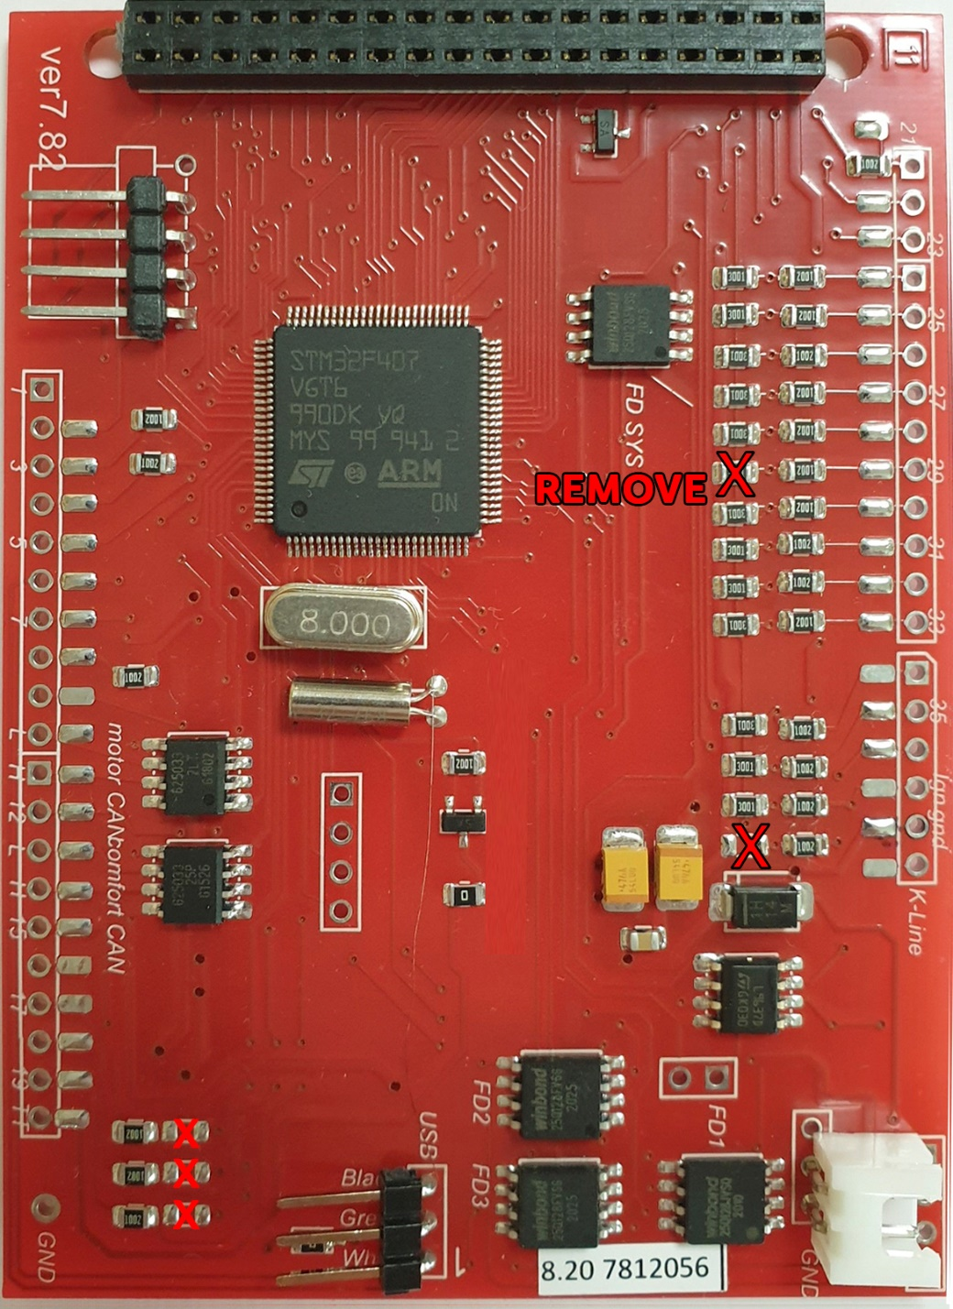
Blue c0nnector |  |  |  |  |  | GENERAL SCHEME |  |  |  |  |  |  |  | Green connector
Terminal 15. Ignition ON | 37 | 1 | 17 | 3* | Main beams | MFD | DASHboard |  |  | MFD | DASHboard |  |  | --- / Reversing light swith | 16* | 1 | 17 |  | Coil Key reader
Клемма 15. зажигание ВКЛ. |  |  |  |  | Дальний свет | 1 |  |  |  | 21 | 23 | Green | Down | --- / Задний ход |  |  |  |  | Катушка ИММО
Right turn signal |  | 2 | 18 |  | Left turn signal | 2 |  |  |  | 22 | 24 | Green | Up | Coil Key reader |  | 2 | 18 | 30 | Oil level/temperature
Прав.поворот |  |  |  |  | Лев.поворот | 3* | 16 | Blue | Stop Brake lamp warn. | 23 | 25 | Green | Reset | Катушка ИММО |  |  |  |  | Уровень и темп. масла
Speedometer output 1 |  | 3 | 19 | 33 | ABS | 4 |  |  |  | 24 | 7 | Green | Brake Pads | --- / Oil Pressure Sensor Add. | 29* | 3 | 19 | 11 | CAN H (motor)
Выход спидометра 1 |  |  |  |  |  | 5 |  |  |  | 25 | 15 | Green | BOOST turbo pressure | Давление масла, доп датчик
Trailer turn signal |  | 4 | 20 |  | Terminal 58s | 6* | USB | White |  | 26 | 22 | Green | F120 hood | CAN data bus, screening |  | 4 | 20 | 10 | CAN L (motor)
Прицеп |  |  |  |  | Освещение приб. (58b) | 7* | USB | Green |  | 27 | 30 | Blue | TurboTimer | ---
Fuel gauge sender |  | 5 | 21 |  | ---- | 8 |  |  |  | 28* | 21 | Green | LPG / Fuel presser / Head range control | W-line |  | 5 | 21 | 18* | --- / Xenon Lamp Fault
Датчик уровня топлива |  |  |  |  |  | 9 |  |  |  | 29* | 3 | Green | Oil Pressure Sensor / EGT | W-линия |  |  |  |  | <01' ----
--- / Lamp Fault | 17* | 6 | 22 | 5 | Coolant level low | 10 | 20 | Green | CAN L (motor) | 30 | 18 | Green | Oil SensorG266 | Washer fluid low |  | 6 | 22 | 26 | F120 hood
Контроль перег. передних ламп , габариты , дальний, ближний. |  |  |  |  | Низкий уровень ОЖ | 11 | 19 | Green | CAN H (motor) | 31 | 13 | Green | Hand brake | Низкий уровень омывайки |  |  |  |  | Капот
Terminal 31 (sender earth) |  | 7 | 23 | DC IN+ 12В | Terminal 30, +12v Battery | 12 |  |  |  | 32 | 12 | Blue | Baterie (61) | Brake pad wear | 24 | 7 | 23 | 21 | MFI button - up
Клемма 31 (земля выход) |  |  |  |  | Терминал 30, +12в постоянно | 13 | 9 | Green | CAN L comfort | 33 | 19 | Blue | ABS | Торм. Колодки |  |  |  |  | MFD кнопка вверх
Coolant temperature |  | 8 | 24 | DC IN- GND | Terminal 31 (load GND) | 14 | 8 | Green | CAN H comfort | 34 | 31 | Blue | Belts | CAN-comfort High | 14 | 8 | 24 | 22 | MFI button - down
Температура ОЖ |  |  |  |  | Клемма 31 земля GND | 15 |  |  |  | 35 | 29 | Blue | Brake Liquid | <01' ---- |  |  |  |  | MFD кнопка вниз
Terminal 31 (load GND) |  | 9 | 25 | 40 | K-line Self-diagnosis | 16* | 1 | Green | Reversing light swith | 36* | minus (-) LED yelow oil |  |  | СAN-comfort Low | 13 | 9 | 25 | 23 | MFI button - reset
Клемма 31 земля GND |  |  |  |  | K-Line Самодиагностика | 17* | 6 | Blue | Front light warn. | 37 | 1 | Blue | ignition | <01' ---- |  |  |  |  | MFD кнопка Ввод
Oil pressure switch |  | 10 | 26 |  | Right parking light | 18* | 21 | Green | Xenon light warn. | 38 | 9 | Blue | GND | ---- |  | 10 | 26 |  | Ambient temperature
Реле давления масла |  |  |  |  | Правый стояночный свет | 19* | 15 | Blue | Fuel tank hatch | 39 | 25 | Blue | K-line |  |  |  |  |  | Тепм. Наружного воздуха
---- |  | 11 | 27 |  | Left parking light | 20* | 16 | Green | TurboTimer | 40 | DC-DC OUT+ 5В + |  |  | Parking time for climatronic |  | 11 | 27 |  | CAN bus (diag "High")
 |  |  |  |  | Левый стояночный свет |  |  |  |  | 41 | DC-DC OUT- GND |  |  | Время стоянки для климатроник
Battery (61) | 32 | 12 | 28 |  | Speedometer input |  |  |  |  |  |  |  |  | Climate switch-off 118°C |  | 12 | 28 |  | CAN bus (diag "Low")
Конт. лампа заряда (61) |  |  |  |  | Вход спидометра |  |  |  |  |  | 23 | Blue | DC-DC IN+ 12В + | Отключение климата 118°C
---- |  | 13 | 29 | 35 | Brakes common |  |  |  |  |  | 24 | Blue | DC-DC IN- GND | Parking brake / HandBRAKE | 31 | 13 | 29 |  | CAN (display)
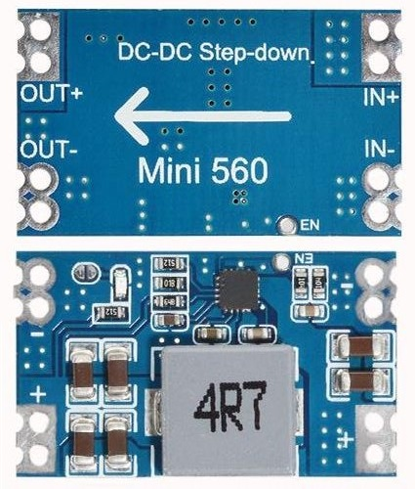
 |  |  |  |  | Низкий ур. торм. жидкости |  |  |  |  |  |  |  |  | Ручной тормоз |  |  |  |  | CAN (экран вых.шины)
Rear fog light |  | 14 | 30 | 27 | s86 Terminal |  |  |  |  |  |  |  |  | ASR/ESP |  | 14 | 30 |  | (Clock)
Задний ПТФ |  |  |  |  | s86 контакт |  |  |  |  |  |  |  |  |  |  |  |  |  | Радио/Навигация часы
---- |  | 15 | 31 | 34 | Seat belt warning |  |  |  |  |  |  |  |  | --- / Turbo boost pressure | 25 | 15 | 31 |  | (Data) maxi-DOT
 |  |  |  |  | Рремень безопасности |  |  |  |  |  |  |  |  | --- / Давление турбины |  |  |  |  | Радио/Навигация. Данные.
А4 >01' - Brake lamp warn | 3* | 16 | 32 |  | ---- | 3* | You can connect a blown stop light warning if you have one, or a high beam icon display pin 17 of blue connector if the 3dMFD board overrides the LED. |  |  |  |  |  |  | ---/ TurboTimer | 20* | 16 | 32 |  | (Enable)NAVI maxi-DOT
А4 >01' - Контроль торм. ламп. |  |  |  |  |  |  |  |  |  |  |  |  |  | Управл. провод турбо таймера |  |  |  |  | Радио/Навигация Разблок.
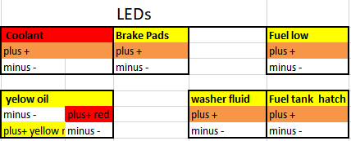
 |  |  |  |  |  |  | Вы можете подключить предупреждение о перегоревшем стоп сигнале, если он у вас есть, или отображение иконки дальнего света pin 17 синего разъема, если 3dMFD плата перекрывает светодиод.

 |  |  |  |  |  | 6* | If you inserted the USB wires into the connector at the bottom of the 3dMFD PCD, these pins are not used ..
 |  |  |  |  |  |  | Если вы вставили провода USB в разъем в нижней части платы 3dMFD, эти контакты не используются ...
 |  |  |  |  |  | 7* | If you inserted the USB wires into the connector at the bottom of the 3dMFD PCD, these pins are not used ..
 |  |  |  |  |  |  | Если вы вставили провода USB в разъем в нижней части ПКД 3dMFD, эти контакты не используются ...
 |  |  |  |  |  | 16* | If you have add a wire of engaging reverse gear to cluster.
 |  |  |  |  |  |  | Если вы добавили в кластер провод включения задней передачи.
 |  |  |  |  |  | 17* | If you have a burned-out lamp control relay.
 |  |  |  |  |  |  | Если у вас есть реле контроля перегоревших ламп
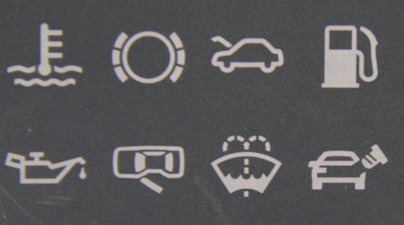
 |  |  |  |  |  | 18* | If you have a Xenon burned-out lamp control relay.
 |  |  |  |  |  |  | Если у вас есть реле контроля перегоревших ламп
 |  |  |  |  |  | 19* | If you have a fuel tank hatch control.
 |  |  |  |  |  |  | Если у вас есть управление лючком топливного бака.
 |  |  |  |  |  | 20* | This is the control output of the turbo timer relay.
 |  |  |  |  |  |  | Это управляющий выход реле турботаймера.
 |  |  |  |  |  | 28* | If you have an optional LPG tank level / Fuel presser sensor/ Head range control warning
 |  |  |  |  |  |  | Если у вас есть дополнительное предупреждение об уровне в баке LPG / датчик давления топлива / контроль диапазона головки.

 |  |  |  |  |  | 29* | If you have an optional Oil pressure sensor / EGR sensor
 |  |  |  |  |  |  | Если у вас есть опциональный датчик давления масла / датчик EGR
 |  |  |  |  |  | 36* | If you install 3dMFD in the FullFIS cluster, this 36 pin is not used.
 |  |  |  |  |  |  | Если вы устанавливаете 3dMFD в кластере FullFIS, этот 36 контакт не используется.

